入力
ＵＡゼンセンは、組合員の生活を豊かに、そして、可処分所得の向上を目指しています！
（注） 原則、組合員が加入しないと、ご家族は加入できません。
～ UAゼンセン共済であなたにぴったりの保障をシミュレーションしてみましょう ～
※パンフレット・申込手続きは、ご所属の労働組合へご連絡ください。
UAゼンセンの組合員
だから加入できる！
 

万が一の時、ご家族の
生活を守ります！
病気・ケガなどの
入院・治療費の備えに！

↓月収基準を下回る加入は可能です。
 |  | 年齢 |  |  | 加入額 |  |  |  | （コース） |  | 掛金 |  |  |  |  |  | 年齢 |  | 基本保障 (入院日額は、成人病で倍額) |  |  |  |  |  |  | ガン診断給付金特約 |  |  |  |  |  | 女性特約 |  |  |  |  |  | 休業保障特約 |  |  |  |  |  | 掛金
 |  | ※加入日現在 |  |  |  |  |  |  |  |  |  |  |  |  |  |  | ※加入日直前の3/1現在
 | 組合員 |  |  | 歳 |  |  | 万円 |  |  |  | 0 |  | 円 |  | 組合員 |  |  | 歳 |  |  |  |  |  | ０ | 円 |  |  |  | 0 |  | 円 |  |  |  | 0 |  | 円 |  |  |  |  | 0 | 円 | 0 | 円

 | 配偶者 |  |  | 歳 |  |  | 万円 |  |  |  | 0 |  | 円 |  | 配偶者 |  |  | 歳 |  |  |  |  |  | ０ | 円 |  |  |  | 0 |  | 円 |  |  |  | 0 |  | 円 |  |  |  |  |  |  | 0 | 円

 | 子ども |  |  | 歳 |  |  | 万円 |  |  |  | 0 |  | 円 |  | 子ども |  |  | 歳 |  |  |  |  |  | ０ | 円 |  |  |  | 0 |  | 円 |  |  |  | 0 |  | 円 |  |  |  |  |  |  | 0 | 円

 | 子ども |  |  | 歳 |  |  | 万円 |  |  |  | 0 |  | 円 |  | 子ども |  |  | 歳 |  |  |  |  |  | ０ | 円 |  |  |  | 0 |  | 円 |  |  |  | 0 |  | 円 |  |  |  |  |  |  | 0 | 円

 | 子ども |  |  | 歳 |  |  | 万円 |  |  |  | 0 |  | 円 |  | 子ども |  |  | 歳 |  |  |  |  |  | ０ | 円 |  |  |  | 0 |  | 円 |  |  |  | 0 |  | 円 |  |  |  |  |  |  | 0 | 円

 | 子ども |  |  | 歳 |  |  | 万円 |  |  |  | 0 |  | 円 |  | 子ども |  |  | 歳 |  |  |  |  |  | ０ | 円 |  |  |  | 0 |  | 円 |  |  |  | 0 |  | 円 |  |  |  |  |  |  | 0 | 円

 |  |  |  |  |  |  |  |  |  |  | 0 |  | 円 |  | ご家族 |  |  | 歳 |  |  |  |  |  | ０ | 円 |  |  |  | 0 |  | 円 |  |  |  | 0 |  | 円 |  |  |  |  |  |  | 0 | 円

持病があっても
入れます！
 |  |  |  |  |  |  |  |  |  |  |  |  |  |  | ご家族 |  |  | 歳 |  |  |  |  |  | ０ | 円 |  |  |  | 0 |  | 円 |  |  |  | 0 |  | 円 |  |  |  |  |  |  | 0 | 円
（緩和型）
 |  |  |  |  |  |  |  |  |  |  |  |  |  |  | ご家族 |  |  | 歳 |  |  |  |  |  | ０ | 円 |  |  |  | 0 |  | 円 |  |  |  | 0 |  | 円 |  |  |  |  |  |  | 0 | 円
 |  | 年齢 |  |  | 加入額 |  |  |  | （コース） |  | 掛金
 |  | ※加入日現在 |  |  |  |  |  |  |  |  |  |  |  |  | ご家族 |  |  | 歳 |  |  |  |  |  | ０ | 円 |  |  |  | 0 |  | 円 |  |  |  | 0 |  | 円 |  |  |  |  |  |  | 0 | 円
 | 組合員 |  |  | 歳 |  |  | 万円 |  |  |  | 0 |  | 円

 |  |  |  |  |  |  |  |  |  |  |  |  |  |  |  |  |  |  |  |  |  |  |  |  |  |  |  |  |  |  |  |  |  |  |  |  |  |  |  |  |  |  |  | 0 | 円
がんになった場合、
家族の生活が心配だ…
生活習慣病が
気になる
自分や家族の
健康状態が
知りたい
 | 配偶者 |  |  | 歳 |  |  | 万円 |  |  |  | 0 |  | 円
加入者特典
 |  |  |  |  |  |  |  |  |  |  | 0 |  | 円

仕事と生活の両立！
突然やってくる親介護に今から備えよう。
長期間働けない時の
「生活費」をサポート！
◆配偶者・組合員親・配偶者親の1人ごとの加入額は、組合員
の2倍i以内としてください。
 |  |  |  |  |  |  |  |  |  |  |  |  |  |  |  |  |  |  |  |  |  |  |  |  |  |  |  |  |  |  |  |  |  | あなたの保障をUAゼンセン共済で準備した場合…
 |  |  |  |  |  |  |  |  |  |  |  |  |  |  |  |  | 年齢 |  | 加入額 |  |  | 掛金
 |  |  |  |  |  |  |  |  |  |  |  |  |  |  |  |  | ※加入日直前の3/1現在 |  |  |  |  |  |  |  |  |  |  |  |  |  |  |  |  | 世帯で 月額 |  |  |  | 0 |  |  |  | 円 | になります。
◆組合員・配偶者が加入しないと配偶者親は加入できません。
 |  | 年齢 |  |  | 給付金月額 |  |  | 短期休業 特約 |  |  | 掛金 |  |  |  | 組合員 |  |  | 歳 |  |  | 万円 | 0 |  | 円
団体型に加入している場合は、加入者・加入額ともに
自由に選択いただけます。
 |  | ※加入日直前の3/1現在 |  |  |  |  |  |  |  |  |  |  |  |  |  |  |  |  |  |  |  |  |  |  |  |  |  |  |  |  |  |  |  | 保障見直しをしてみませんか？
 | 組合員 | 59歳以下 |  |  |  |  |  |  |  |  | 0 |  | 円 |  | 配偶者 |  |  | 歳 |  |  | 万円 | 0 |  | 円

加入者特典
 |  |  |  |  |  |  |  |  |  |  |  |  |  |  | 組合員親 |  |  | 歳 |  |  | 万円 | 0 |  | 円

日常生活の
様々な事故の備えに！
 |  |  |  |  |  |  |  |  |  |  |  |  |  |  | 組合員親 |  |  | 歳 |  |  | 万円 | 0 |  | 円
介護に関する相談にケアマネージャー等がお応えします。
介護施設案内・健康・メンタルヘルス・税務相談まで、生活全般にわたって相談いただくことができます！
 |  | 年齢 |  |  | コース |  |  | タイプ |  |  | 掛金 |  |  |  | 配偶者親 |  |  | 歳 |  |  | 万円 | 0 |  | 円
 |  | ※加入日直前の3/1現在
 | 組合員 | 64歳以下 |  |  |  |  |  |  |  |  | 0 |  | 円 |  | 配偶者親 |  |  | 歳 |  |  | 万円 | 0 |  | 円 |  |  |  |  |  |  |  |  |  |  |  |  |  |  |  | UAゼンセン共済事業局

ケアマネージャー等が訪問し、介護について相談をお受けします。
※ 離れてお住まいの親世帯への訪問も可能です。
 | 年払はこちら⇒ |  |  |  |  |  |  |  |  |  | 0 |  | 円 |  |  |  |  |  |  |  |  | 0 |  | 円


FAX送信先
０３－３２８８－３７０８
保険証券診断申込書
無料！
〒102-8273 東京都千代田区九段南4-8-16
UAゼンセン 共済事業局

郵 送 先
UAゼンセン共済事業局 御中

以下の情報に基づく保険証券診断を申し込みます。

 | 申込者氏名 |  |  | （カナ） |  |  |  |  |  |  |  |  |  |  |  | 組 合 名 |  |  |  |  |  |  |  |  |  |  |  | 共済加入者番号 |  |  |  | ※未加入者は記入不要です。
 |  |  |  | （漢字）

 | 日中連絡先 |  |  | （方法） |  | （連絡先） |  |  |  |  |  |  |  |  |  | 見直しのご要望 |  |  |  |  |  |  |  |  |  |  |  |  |  | その他 |  |  | （ご要望を入力ください）
 |  |  |  |  |  |  |  |  |  |  |  |  |  |  |  |  |  |  |  | 掛金を 安くしたい |  |  | 医療保障を 重点にしたい |  | 介護保障を 重点にしたい |  | 老後保障を 重点にしたい

既加入の保障

家族構成
平均月収
※「医療共済の休業保障特約」または「給与保障共済」加入を希望される方は、 年間所得÷１２ に相当する金額に〇を入力ください。
 | 続柄 | 性別 |  |  | 生年月日 |  |  |  |  | 年齢 |  | 加入者続柄 |  |  | 商品名 |  |  |  |  |  |  |  |  |  |  | 保険会社 |  |  |  |  | 月額保険料（円）

 | 本人

 | 配偶者
 |  |  |  |  |  |  |  |  |  |  |  |  |  |  |  |  |  |  |  |  |  |  |  |  |  |  |  |  |  |  |  |  |  |  |  | 30万～ |  |  | 22.5万円～ |  | 15万円～ | 9万円～ |  | 6万円～

※こくみん共済ｃｏｏｐと連携し、
マイカー共済をご案内します。
自動車保険

 |  |  |  |  |  |  |  |  |  |  |  |  |  |  |  |  |  |  |  |  |  |  |  |  |  |  |  |  |  |  |  |  |  |  |  | 自動車保険の 見直しを希望する |  |  |  |  | 自動車保険の 見直しを希望しない

診断書の送付方法
※ご希望の返送先をを入力ください。

【 個人情報の取扱 】
本申込により取得した個人情報を診断サービスのみに利用します。
 | 郵送 |  | 〒

 | FAX |  |  |  |  |  |  |  |  |  |  |  |  | E-mail

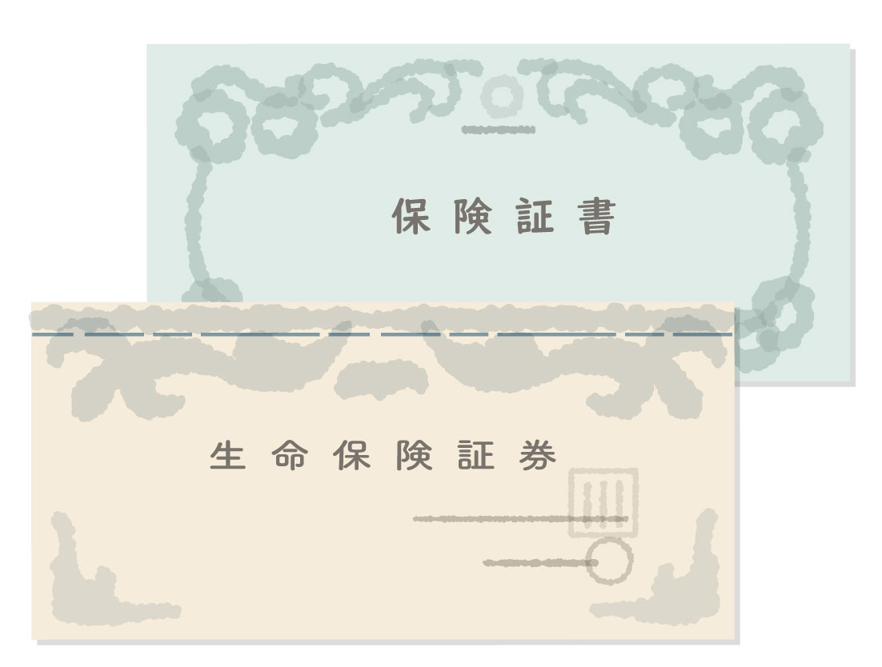

ご加入の保険証券の両面コピー
と併せて、本申込書をFAXまたは郵送でお送りください。
診断結果をご指定先までお送りいたします。

